ПРОТОКОЛ
 КОМАНДНЫЙ ЗАЧЕТ ФЕСТИВАЛЯ ЛЫЖЕРОЛЛЕРНЫХ ДИСЦИПЛИН 2022
Итоговый протокол соревнований X этапа ФЛРД
«SWENOR SKATE» - сезон «лето-осень»
ДЕТСКО-ЮНОШЕСКАЯ НОМИНАЦИЯ - СПИДСКЕЙТИНГ
 | Дата проведения: 08 октября 2022 г.
 | Место проведения: ЮВАО г. Москвы, Парк 850-летия Москвы, Биатлонно-лыжный комплекс «Марьино», специализированная лыжероллерная трасса

№ п/п | Название команды | Логотип команды | Состав зачетных участников | Занятые места в группах | Очки | Сумма очков | Место
1 | СК Roller Star | 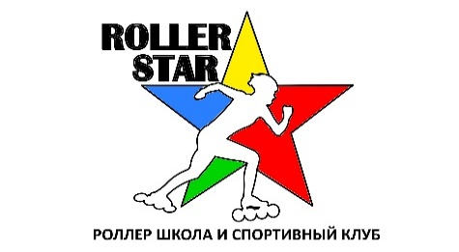 | Боровиков Артем | 2 | 31 | 254 | I
 |  |  | Ручейкова Виктория | 1 | 33
 |  |  | Шестерикова Екатерина | 2 | 31
 |  |  | Павлов Федор | 2 | 31
 |  |  | Ручейков Георгий | 1 | 33
 |  |  | Маринка Александр | 2 | 31
 |  |  | Ручейкова Маргарита | 1 | 33
 |  |  | Махмудова Диана | 2 | 31

РЕЙТИНГ
КОМАНДНЫЙ ЗАЧЕТ ФЕСТИВАЛЯ ЛЫЖЕРОЛЛЕРНЫХ ДИСЦИПЛИН 2022
ТЕКУЩИЙ РЕЙТИНГ КОМАНД
ДЕТСКО-ЮНОШЕСКАЯ НОМИНАЦИЯ - СПИДСКЕЙТИНГ

№ п/п | Название команды | Логотип команды | Очки - I этап | Очки - II этап | Очки - III этап | Очки - IV этап | Очки - V этап | Очки - VI этап | Очки - VII этап | Сумма очков | Сумма очков 60% лучших гонок команды | Итоговое место сезон "весна-лето" | Очки - VIII этап | Очки - IX этап | Очки - X этап | Очки - XI этап | Предварительное место сезон "лето-осень"
1 | СК Roller Star |  | 260 | 260 | DNS | 240 | 258 | 213 | 157 | 1388 | 1018 | I | 254 | 232 | 254 |  | I

2 | СК Фристайл |  | Количество участников менее 4 человек | Количество участников менее 4 человек | DNS | DNS | DNS | DNS | DNS |  |  |  | DNS | DNS | DNS

